TKCB
１．Khái quát chức năng

 | Hiển thị thông báo thành công(thêm mới/Update/Xóa) tương ứng
２．Sơ đồ liên quan chức năng

ADM005
Login
 |  |  |  |  |  |  |  |  |  |  |  |  |  |  |  |  |  |  |  |  |  |  |  |  |  | Click [削除]

ADM003
ADM006
ADM002

ADM004
 |  |  |  |  |  |  |  |  |  |  |  |  |  |  |  |  |  |  |  |  |  |  |  |  |  | Click [OK]

３．Req MH

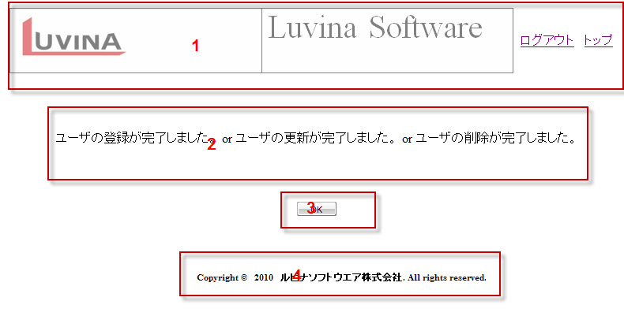

４．List hạng mục

 | No | Tên hạng mục |  |  |  |  |  | Kiểu hiển thị |  | Số kí tự |  | Băt buộc | Giá trị default |  | Format |  |  |  |  |  | Check giá trị |  |  | List giá trị／gốc output・đích input |  |  |  |  |  |  |  |  |  | Chú thích |  |  |  | Thao tác
 | page header
 | 1 | Logo của header |  |  |  |  |  | Hiển thị |  | - |  | - | - |  | - |  |  |  |  |  | - |  |  | - |  |  |  |  |  |  |  |  |  | Logo cố định
 |  | ログアウト |  |  |  |  |  | Link |  | - |  | - | - |  | - |  |  |  |  |  | - |  |  | - |  |  |  |  |  |  |  |  |  |  |  |  |  | H01
 |  | トップ |  |  |  |  |  | Link |  | - |  | - | - |  | - |  |  |  |  |  | - |  |  | - |  |  |  |  |  |  |  |  |  |  |  |  |  | H02
 | Chi tiết
 | 2 | Vùng hiển thị các câu thông báo thành công tương ứng với thêm mới, update, xóa. |  |  |  |  |  | Hiển thị |  | - |  | - | - |  |  |  |  |  |  |  | - |  |  | - |  |  |  |  |  |  |  |  |  | ・Nếu là thêm mới thành công thì hiển thị nội dung của mã MSG001 ・Nếu là update thành công thì hiển thị nội dung của mã MSG002 ・Nếu là xóa thành công thì hiển thị nội dung của mã MSG003
 | 3 | Button [OK] |  |  |  |  |  | Button |  |  |  | - |  |  |  |  |  |  |  |  | - |  |  |  |  |  |  |  |  |  |  |  |  |  |  |  |  | H03

 | Footer
 | 4 | Copyright © 2010 ルビナソフトウェア株式会社 . All rights reserved. |  |  |  |  |  | - |  | - |  | - | - |  | - |  |  |  |  |  | - |  |  | -

５．Req thao tác

 | Thao tác | Tên hạng mục |  |  |  |  |  | Event [Điều kiện] |  |  |  |  |  |  |  |  |  | Req thao tác
 | L01 | Tổng thể MH/画面全体 |  |  |  |  |  | Khi load |  |  |  |  |  |  |  |  |  | ・Set giá trị hiển thị ban đầu của các hạng mục.
 | H01 | Click [ログアウト] |  |  |  |  |  | Khi ấn |  |  |  |  |  |  |  |  |  | ・ Xóa session ・ Hiển thị màn hình Login
 | H02 | Click [トップ] |  |  |  |  |  | Khi ấn |  |  |  |  |  |  |  |  |  | ・ Hiển thị màn hình ADM002 ở trạng thái hiển thị ban đầu
 | H03 | Button [OK] |  |  |  |  |  | Khi ấn |  |  |  |  |  |  |  |  |  | ・ Hiển thị màn hình ADM002 ở trạng thái hiển thị ban đầu Đã cập nhật data add/edit/delete

６．Req edit

 | Bảng CRUD
 | Mode | tbl_user |  |  |  | mst_group |  |  |  | tbl_detail_user_japan |  |  |  | mst_category

 |  | S | I | U | D | S | I | U | D | S | I | U | D | S | I | U | D | S | I | U | D | S | I | U | D | S | I | U | D | S | I | U | D | S | I | U | D

7. Bổ xung
 | NA

